핵심시스템
방향성 확실하게 전달!!!!
: 랜덤으로 배치/생성되는 던전에 등장하는 장애물을 극복하며 최종 목표를 향해 탐험하는 게임
장애물을 해결하고, 던전을 탐험하며 고민하고 도전하고 숙련하는 과정에서 오는 즐거움을 통해 어렵지만 노력하여 스스로 극복해 성취감을 느끼도록

PC
(USER)
NPC
(MONSTER)
NPC
(MONSTER)
유저 캐릭터가 죽을 때까지 따라 다니며 공격하는 적
이동(공격)이 불가능 시 자리에서 대기
높은 등급의 몬스터는 스킬을 사용
몬스터의 스킬은 시전 시 큰 동작이 필요함
유저에게 매우 치명적인 스킬을 사용
PC
(USER)
게임 진행을 위해 처치 해야 하는 대상
죽지 않기 위해 죽여야함
유저 개인의 스킬을 활용해 위험 상황을 탈출, 몬스터를 처치하기도 함
무기를 활용해 캐릭터의 능력치를 올려 몬스터를 공략시도

상호 작용 | 작용/ 반작용

Structer
유저에게 도움을 주는 아이템 / 막힌 길을 열어주기도 함
몬스터 또는 유저를 공격하기도 함( 동시에 공격하기도 함)
PC
(USER)
공격 / 상호작용 가능
아이템 / 특수 효과를 얻거나 몬스터를 처치하는데 도움을 얻기 위해 사용

상호 작용 | 작용/ 반작용
Structer
Item

Item
몬스터의 약점이 되는 아이템이 있음
NPC
(MONSTER)
몬스터가 아이템에 영향을 줄 수 없음

일방적인 작용

Structer
구조물에서 나오는 효과의 대상으로 포함되는 경우도 있음
(폭발 공격의 경우 유저 캐릭터와 몬스터 둘 다 데미지를 입는다)
NPC
(MONSTER)
상자 계열의 구조물은 몬스터 또한 공격 가능
상자 이외의 구조물은 몬스터의 영향을 받지 않음

상호 작용

Item
버프 또는 일회용 무기 생성
PC
(USER)
임시로 스테이지를 클리어 할 때까지 인벤토리에 저장 가능
사용 시 특수효과(버프), 일회용 무기를 받음

일방적인 사용

Item
특수한 경우 Item과 Structer가 상호작용 함
아이템을 사용한 공격 / 상호작용
Structer
유저(PC)의 공격 / 상호작용으로 확률적으로 아이템 지급
스테이지(stage)마다 등장하는 아이템이 다름

일방적인 사용 (선택적)

몬스터_ai_플로우차트
몬스터 상태 값
번호 | 상태 | 설명
1 | 대기 | 해당 룸에 배치될 몬스터가 모두 생성될 때까지 대기
2 | 이동 | 룸의 배치 정보를 토대로 목표 지점까지 가장 가까운 경로로 몬스터의 이동속도 만큼 이동
3 | 탐지 | 유저의 위치값, 몬스터의 스킬 또는 기본공격 사정거리를 체크, 스킬의 쿨타임을 체크한후 사정거리에 맞지 않으면 이동 상태로, 스킬 쿨타임이 모두 끝나면 스킬 데이터를 아니면 기본 공격데이터를 공격 상태 값과 함께 전달
4 | 공격 | 탐지에서 선택한 스킬 또는 일반 공격의 데이터를 받아와 해당 데이터를 기반으로 공격을 시전
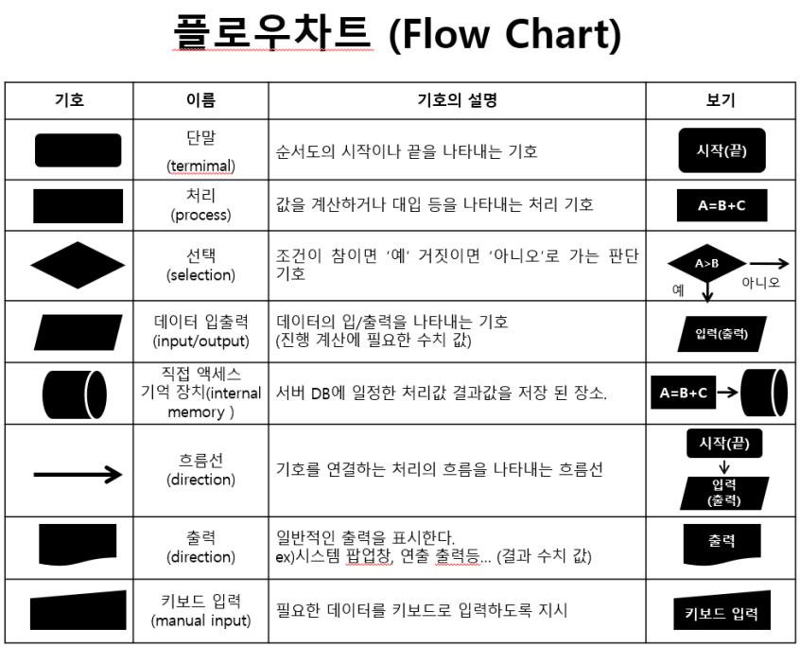
5 | 사망 | 유저의 공격에 의해 피격상태에서 HP를 검사한 결과 0이하의 값이 나와 몬스터가 움직이지 않도록 조치를 취함
6 | 피격 | 유저가 공격을 했을 때 몬스터가 해당 공격을 피격했을때 몬스터의 상태값에 상관없이 해당 상태값으로 바로 변경되어 피격에 대한 처리를 진행

시작
생성, 상태값 확인, 실행 종료
시작
탐지상태 실행
시작
이동상태 실행
대기상태 실행
시작

몬스터의 위치 값, 종류 코드 요청
A 몬스터
몬스터 타입 확인
이동경로 확인
A몬스터
0.1 초 정지

룸
DB
엘리트 몬스터 인가?
몬스터 '탐지'상태로 변경
A몬스터
몬스터 고유 이동속도 만큼 위치 이동

몬스터 기본 데이터
이동 속도
공격력
체력
스킬 데이터 ( 재사용 대기시간 값, 스킬 데미지, 공격 범위, 사거리, 추가효과, 스킬 코드)
일반 공격 데이터
A몬스터
스킬 제사용 대기시간 확인
A
몬스터
종료
요정 정보 저장
몬스터 상태값 '탐지'로 변경
A몬스터

종류 코드
 |  |  |  |  |  |  |  | 플로우 차트에 연결이 끝기거나 이중으로 연결되는 것들이 있다
스킬 공격이 가능한가
사망상태 실행
몬스터
DB
몬스터 종류에 해당하는 기본 데이터 요청
종료

시작
주의사항 - 초보자가 자주하는 실수
1) 시작은 있는데 끝이 없는 경우
2) 처리 후 어디로 연결되는지 없는 경우
3) 해당 시스템 이외의 항목이 포함되어 있는 경우
4) YES/NO가 없이 연결 선만 있는 경우
A
몬스터
공격 타입 ' 스킬 '로 변경
공격 타입 ' 일반 '으로 변경
공격상태 실행
요정 정보 저장
몬스터 사망 이미지 요청
몬스터
DB

시작
룸
DB
해당 룸 장애물 배치 정보 요청
A몬스터
사망 이미지 적용

몬스터 공격 타입 확인
A몬스터

데이터 삭제
A
몬스터
요정 정보 저장
유저 DB
위치 값 요청
스킬인가 아닌가
종료

룸
DB
위치 값 임시 저장
A몬스터
몬스터 배치 완료 상태 값 요청

몬스터
DB
스킬의 준비 모션 호출
유저 위치 값과 공격 사거리 값 대조,
공격 가능 여부 판단
임시 저장 데이터 기반 이동 경로 저장
A몬스터
준비 모션 동안 대기
배치 완료

이동 가능 여부 확인
몬스터 상태 값 '탐지'로 변경
A
몬스터
공격( 모션 연출 )

A몬스터
A
몬스터
유저 공격
몬스터 상태값 '탐지'로 변경

몬스터 상태 값 요청
몬스터 상태 값 '이동'으로 변경
몬스터 상태 값 '대기'으로 변경
몬스터 상태 값 '공격'으로 변경
피격 처리
종료
몬스터 상태 값

A
몬스터
'탐지'
'이동'
'공격'

종료
탐지 코드 실행
이동 코드 실행
공격 코드 실행
대기 코드 실행
사망 코드 실행

종료

 |  |  |  | 몬스터가 생성된 후 유저의 입장을 감지하면 움직임을 시작함
 |  |  |  | 몬스터의 HP가 0이 되면 움직임을 멈춘다.
 |  |  |  | 생성과 소멸은 몬스터ai플로우 차트에 없어도 된다.
 |  |  |  | 생성 된 후 종료 시 까지 살아있는지 확인하고 ai를 작동 시키기 때문에 ai는 조건을 확인하고 그에 맞는 기능을 실행 시키기만 하면 됨 기능이 종료되면 ai를 종료하고 다시 살아있는 지 체크 후 이 후 반복을 진행

 |  |  |  |  |  | 룸마다 있는 타일 값과 몬스터가 소비하는 타일 값을 하나씩 주어
 |  |  |  |  |  | 해당 룸에 등장할 몬스터의 수를

 |  |  |  |  |  |  |  |  | 던전은 유저의 입장 요청을 확인해 로딩 화면을 출력하고 그 사이에 스테이지를 만들어 룸을 배치해 둔다
 |  |  |  |  |  |  |  |  | 스테이지는 유저의 캐릭터 위치를 계속 확인해 유저가 입장한 룸과 연결된 유저가 클리어 하지 않은 룸의 몬스터를 미리 생성해 둔다
 |  |  |  | 몬스터가 생성됨 |  |  | 몬스터는 생성 되었을 때 유저의 룸으로 부터 움직임을 명령받아 행동하게 됨 |  | 스테이지의 명령으로 룸은 몬스터를 생성해두고 룸은 스테이지를 통해 유저가 룸에 입장했는지 확인한다.
 |  |  |  | 몬스터의 Hp를 확인 ( 죽었는지 살았는지 |  |  | 이때 룸의 명령은 hp가 0이상인 몬스터만 수행하고 hp가 0이하인 몬스터는 움직이지 않는다. |  | 유저가 입장하면 해당룸은 유저가 몬스터를 모두 처치할 때까지 몬스터 들에게 움직임을 명령하고 움직임을 마친 몬스터들의 Hp를 확인해 몬스터의 생사와 룸의 클리어 여부를 확인한다.
 |  |  |  | ai 실행 | 종료 |  | 룸의 명령을 수행하는 몬스터는 각자 정해진 행동 패턴에 따라 움직인다(ai)
 |  |  |  |  |  |  | 행동 패턴이 종료되면 다시 룸의 명령을 기다리고 이후 행동을 반복한다. |  | 몬스터는 룸의 움직임 명령에 ai가 실행 되고 몬스터의 상태 값을 확인하고 움직임 여부를 판단하고 해당 코드를 실행 시킨다.

 |  | 던전 | 유저의 입장요청을 확인하고 룸을 배치해 스테이지를 만든다(몬스터, 구조물도 함께 배치) |  |  |  |  |  | 룸 | 유저 방클 클리어했는지 못했는지 확인 -> 문을열어주고, 시스템 메시지 포기할지 돈더내고할지
 |  | 스테이지 | 유저의 방 위치를 확인해 미니맵에 위치를 표시해주고 연결된 다른 방의 정보를 알려줌
 |  | 룸 | 유저의 입장이 확인되면 클리어 조건이 만족할때 까지( 배치된 몬스터의 HP가 모두 0이 될때) 몬스터 들에게 움직임을 명령한다. |  |  |  |  |  | 몬스터 | 몬스터 | 몬스터 | 몬스터
몬스터
상태정보
몬스터 상태 정보 확인 요청
시작
탐지 코드 실행
종료
탐지 상태인가
이동 상태인가
공격 상태인가
이동 코드 실행
공격 코드 실행
NO
YES
NO
YES
NO
YES
대기 코드 실행
몬스터 ai
 |  | 몬스터 | 자신의 상태를 확인해 어떤 움직임을 할지 결정하고 해당 코드를 실행하고 마친다.
 |  |  |  |  |  |  |  |  | 이동 | 대기 | 순찰 | 공격 | 피격
 |  |  |  |  |  |  |  |  | 타겟 대상o
시작
 |  |  |  |  |  |  |  |  | 유저가 공격 사거리 out

다른 룸으로 이동 불가능한 상태로 변경
 |  |  |  |  |  |  |  |  | 대기
 |  |  |  |  |  |  |  |  | 타겟 대상x

룸 상태정보
 |  |  |  |  |  |  |  |  | 순찰
 |  |  |  |  |  |  |  |  | 타겟 x
 |  |  |  |  |  |  |  |  | 일정 시간이 지났다.

룸 클리어 정보 확인
 |  |  |  |  |  |  |  |  | 공격
 |  |  |  |  |  |  |  |  | 타겟 대상o
 |  |  |  |  |  |  |  |  | 사거리in
 |  |  |  |  |  |  |  |  | 근접 스킬

 |  |  |  |  |  |  |  |  | 피격
 |  |  |  |  |  |  |  |  | 맞았는가?
룸 상태정보

클리어 되지 않았나?
NO
다른 룸으로 이동 가능한 상태로 변경
룸 상태정보

YES

유저 상태값 확인
방 클리어 알림 이미지 출력
문 열림 이미지 출력
획득 골드 보상 출력

유저 (캐릭터) 상태정보

유저는 살아 있는가?
유저가 재도전 했는가?

NO
포기, 재도전 여부 물어보는 TEXT 출력
NO

YES
YES
유저(캐릭터) 상태정보
유저의 상태 데이터 초기화

몬스터 a 의 Hp가 0보다 높은가?
종료
NO
룸 전체 몬스터 수 - 1

YES
몬스터 b 의 Hp가 0보다 높은가?

움직임 명령
NO

YES
몬스터 @ 의 Hp가 0보다 높은가?

움직임 명령
NO

YES
몬스터가 1마리 이상 살아있는 경우

움직임 명령
NO

YES

룸 클리어 정보 '클리어'로 변경

룸 상태정보

스테이지_생성_플로우차트
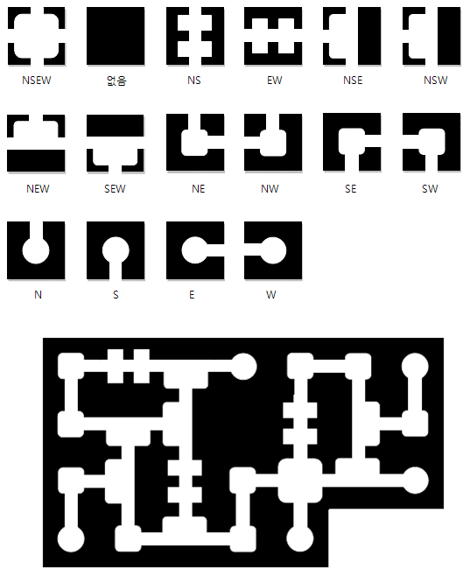

시작

유저가 선택한 난이도, 쳅터, 스테이지를 확인
A유저

스테이지 가로 세로 크기, 등장 몬스터, 무기, 아이템, 구조물 데이터
스테이지, 난이도에 해당하는 등장할 엘리트룸, 보너스 룸의 개수를 저장
스테이지 DB
받은 데이터를 기반으로 스테이지 데이터를 요청

A
스테이지
받은 데이터를 임시 스테이지 DB에 저장

임시 DB에 스테이지 가로, 세로 크기 값을 기반으로 스테이지 정보를 저장할 배열을 할당

랜덤 1~4 생성

1 = 좌상단
2 = 좌하단
3 = 우상단
4 = 우하단

선택된 위치에 시작점 지정

시작점과 시작점의 가로, 세로, 대각선으로 한칸씩 위치를 제외한 랜덤 위치에 보스룸 설정

저장되었던 엘리트 룸, 보너스 룸 개수를 참고
시작점과 보스룸을 제외한 위치에 랜덤으로 배치
몬스터가 주는 보상을 소량의 cost
룸을 클리어 하는 보상은 각 룸에 저장됨
스테이지 클리어 보상을 축적된 룸 클리어 보상에 +@ 로 지급

배열을 순환하면서 룸 배치 규칙에 만족하는지 확인

배치 정보 초기화

룸 DB
룸 타입 값을 요청

타입 값 임시 저장
A
스테이지

시작 룸에 '막다른 길' 타입을 부여

시작 룸을 제외한 나머지 룸에 랜덤으로 룸 타입 값을 저장

각 룸에 저장된 타입 값에 해당하는 연결값(gate 개수)값을 저장

배열의 제일 첫 행을 기준으로 좌측에서 우측으로 아래로 내려가면서 gate 연결
룸 타입 값 초기화

배열의 제일 좌측 열을 기준으로 상단에서 하단으로 우측으로 이동하며 gate 연결

시작룸을 시작으로 보스룸으로 가는 경로가 유효한지 체크
(최소 2개 경로)

연결되지 않은 낙오된 룸을 타입을 None으로 변경

배열 정보를 미니맵으로 유저 DB에 저장
A유저

룸의 타입 값과 스테이지, 챕터를 기준으로 적용할 구조물 배치 데이터와 이미지 파일을 요청
룸 DB

구조물 배치 데이터와 이미지 파일을 기반으로 스테이지 랜더링

난이도 값에 따른 몬스터 배치 형태, 개수 데이터 요청
룸 DB

각 룸에 데이터 저장

종료

연결되지 않은 낙오된 룸을 타입을 None으로 변경

구조물_상호작용_플로우차트
시작

받은 데이터를 임시 스테이지 DB에 저장

A
스테이지

랜덤 1~4 생성

배열을 순환하면서 룸 배치 규칙에 만족하는지 확인

종료

